QLQ-76902
NOMBRE DEL PRODUCTO: QM-097

Nº de UN : 1230
NETO : 1.000 Litros

PELIGRO
INDICACIONES DE PELIGRO :
H225 Líquido y vapores muy inflamables.
H301 Tóxico en caso de ingestión.
H311 Tóxico en contacto con la piel.
H331 Tóxico en caso de inhalación.
H370 Provoca daños en los órganos.
INDICACIONES DE PRECAUCION :
PREVENCION
PP264: Lavarse la piel concienzudamente tras la manipulación.
P273: Evitar su liberación al medio ambiente.
P280: Llevar guantes/ ropa de protección/ equipo de protección para los ojos/ la cara.
260 No respirar nieblas o vapores.
RESPUESTA
P301 + P330 + P331: EN CASO DE INGESTIÓN: Enjuagar la boca. NO provocar el vómito.
P303 + P361 + P353: EN CASO DE CONTACTO CON LA PIEL (o el pelo): Quitar inmediatamente toda la ropa contaminada. Enjuagar la piel con agua.
P304 + P340 + P310: EN CASO DE INHALACIÓN: Transportar a la persona al aire libre y mantenerla en una posición que le facilite la respiración. Llamar inmediatamente a un CENTRO DE TOXICOLOGÍA/ médico.
P305 + P351 + P338 + P310: EN CASO DE CONTACTO CON LOS OJOS: Enjuagar con agua cuidadosamente durante varios minutos. Quitar las lentes de contacto cuando estén presentes y pueda hacerse con facilidad. Proseguir con el lavado. Llamar inmediatamente a un CENTRO DE TOXICOLOGÍA/ médico.
P312: Llamar a un CENTRO DE TOXICOLOGÍA/ médico si la persona se encuentra mal.
P363: Lavar las prendas contaminadas antes de volver a usarlas.
ELIMINACION
P501 Eliminar el contenido conforme a la reglamentación local vigente.

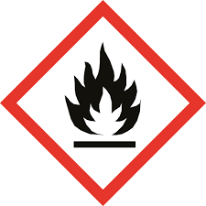
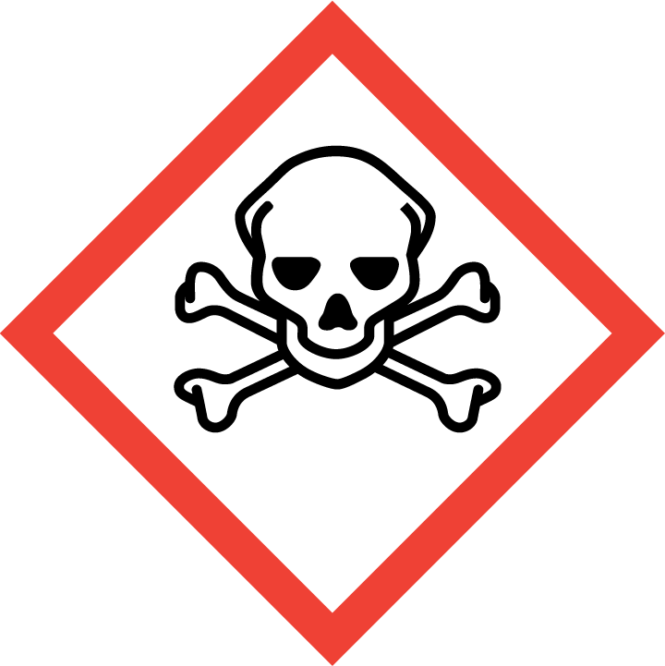

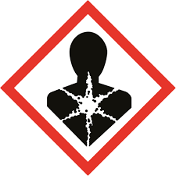

Quinpe SRL.
Mitre 1500 - Gral Fernandez Oro -Rio Negro - Argentina.
N° de Emergencia :299-5478612 / 299-6340735

